Sheet1
cmd로 오라클DB연결하기
sqlplus scott/tiger@192.168.0.240:1522/orcl11

로그인을 프로시저로 구현해 보기

화면이 필요하다.

사용자가 입력한 아이디와 비번을 받아온다

서버에 입장에서는 name이 필요하고 ajax에 입장에서는 id가 필요하다.

왜냐하면 비동기 통신으로 처리할거니까…

반환값은 이름을 반환받는다.

ajax기술을 통해서 반환 받는다.

url:
,type:
.dataType:html || json || xml
success:function(data){ |  | // 이순신 or 이순신님 환영합니다. or 비빌번호가 틀립니다 or 아이디가 존재하지 않습니다.
var result = JSON.stringfy(data);//object element
var array = JSON,parse(result);//객체 배열 전환
html과 결합하기 - 부분페이지 처리함.
$("#d_XXX").html(html과 결합된 코드를 출력);
jquery("#d_XXX").html
}

프로시저 만들기
이름 정하기

proc_ajaxLogin(IN or OUT or INOUT)
IN - p_id, p_pw String - varchar2 |  |  | <-입력
OUT - 아이디가 존재하지 않습니다 |  |  | <-출력
비밀번호가 틀립니다.
msg, result

로그인에 대한 상태값을 관리하고 싶다.

r_status -1이면 아이디가 존재하지 않습니다.
0이면 비번이 맞지 않습니다.
1이면 로그인성공
화면에서 필요할 경우 같이 넘길 수 있다.

온라인 시험( 시험지를 제출하고 나서 자동으로 즉시 채점을 한다.
제출하자 마자 개인의 성적표가 프린트 되고 있다.
트랜잭션 처리는 꼭 필요할 것 같다.
단 주의사항
프로시저에서는 자바에서처럼 리턴타입으로 받는 것이 아니라 파라미터로 받는다.

값을 돌려 받으려면 xxx이 필요하다 - SELECT
SELECT ename FROM emp WHERE sal < 500 =>결과가 하나도 없다.
이런 경우 자바에서는 어떻게 처리 되는 지 말해 보세요.
맵은 널이고 리스트는 사이즈가 널이 아니라 0이다

프로시저의 경우 재생성 할 수 있다. [OR REPLACE]

<script src="https://cdnjs.cloudflare.com/ajax/libs/jquery-cookie/1.4.1/jquery.cookie.min.js"></script>
왜 제이쿼리인가?
크로스브라우징 서비스를 제공한다.
(개발자가 브라우저별 테스트를 별도로 진행하지 않아도 되니까!)
(대체로 표준을 만족해준다!)

똑같은 기능을 하는 오픈소스 중에서도 가능한 표준을 지키고 표준에 방식을 따르는 API를 선택할 것!!!

$.cookie('c_id',값); | 값 넣기!
Map<String,Object> pmap = new HashMap<>();
pmap.put("c_id",값);
session.setAttribute("c_id",값);
session.removeAttribute("c_id",값);
session.removeAttribute("c_id",값);
Cookies.set('c_id',값);
Cookies.remove('c_id');

$.cookie('c_id','test',{expires:1, path:'',domain'www.naver.com',secure:false||true}) |  |  |  | expires 값을 유지하는 기간 1은 하루!
secure:ture이면 https에서만 사용가능
정부기관에 신고된 자만 이용할 수 있는 프로토콜
신고된 자는 인증서를 부여한다.

각 회사는 세션아이디로 사용자를 구분함.
세션아이디는 각 회사에서 브라우저 마다 부여되고 이 값은 사용자 로컬 PC에 쿠키로 저장된다.
쿠키타입은 text이다.

자바스크립트에서 쿠키를 사용하는 예제이다.

서블릿이나 JSP에서 사용하는 예제는 별도로 실습할 것.

sqlsession을 이용해 커밋과 롤백을한다.

mem_name = session.selectOne("proc_ajaxLogin", pMap); //parameter이면서 result |  |  |  | <=in과out 둘다!

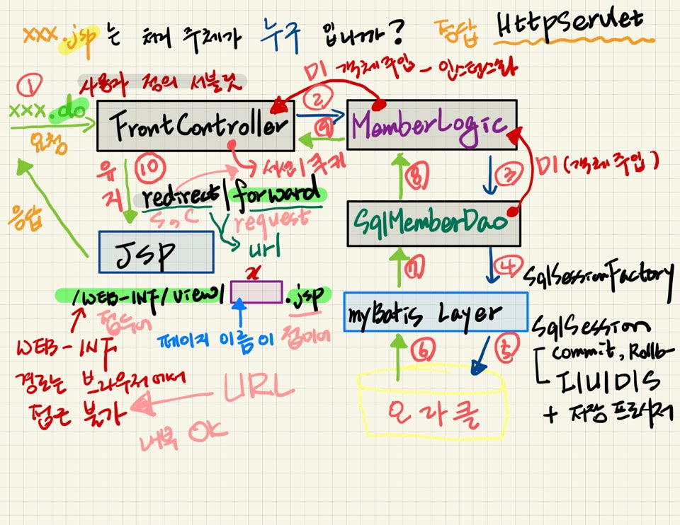

 |  |  |  |  | 로직
 |  |  |  |  | 트랜잭션
 |  |  |  |  | 하나의 로직 - 하나의 메소드 안에서 DAO에 있는 여러 개의 메소드르 한번에 요청할 수 있다
 |  |  |  |  | commit과 rollback메소드를호출해야 하는 시점!
 |  |  |  |  | con.setAutoCommit(true)-자동처리(즉시 commit을 한다!)
 |  |  |  |  | con.setAutoCommit(false)-기다렸다가 처리(모두가 정상처리 되었을 때 한번에 커밋!)
 |  |  |  |  | 직접 오라클과 연동X(그래야 트랜잭션 적용 가능)

 |  |  |  |  | SqlSessionFactory
 |  |  |  |  | myBatis와 연결해주는 객체!(길을 열어준다!)

 |  |  |  |  | SqlSession
 |  |  |  |  | commit,Rollback 해주는 객체
 |  |  |  |  | CRUD
 |  |  |  |  | 프로시저 사용가능!

 |  |  |  |  | FrontController
 |  |  |  |  | redirect(세션,쿠키) or forward(request) 어떻게 값을 유지시켜 보내줄지 결정한다!

 |  |  |  |  | JSP
 |  |  |  |  | mimeType 결정
 |  |  |  |  | (html?json?text?)

 |  |  |  |  | WEB-INF
 |  |  |  |  | WEB-INF는 외부(브라우저에서)접근이 불가하다(그래서 보안성이 필요한 것이 들어간다)
 |  |  |  |  | 절대경로가 url이 된다

